Introducción
Test: ¿Qué tipo de jugador eres?
Para diseñar con éxito proyectos gamificados, es imprescindible conocer las motivaciones de los usuarios para jugar. Es la motivación el aspecto que retendrá a los jugadores en el sistema (juego) y asegurará el éxito del mismo.
Existen multitud de teorías, segmentaciones y clasificaciones que sitúan a los jugadores en diferentes taxonomías en función de sus motivaciones, pero quizás la clasificación más conocida, y seguramente más aplicada, es la de Richard Bartle.
Los autores de "Neurociencia del hábito en el aprendizaje de los niños" han realizado algunas adaptaciones a las preguntas originales según modelo de Richard Bartle.

Descúbre qué tipo de jugador eres, realizando este sencillo TEST, adaptado según modelo de Richard Bartle

HAZ CLIC EN ESTE ENLACE PARA INICIAR EL TEST

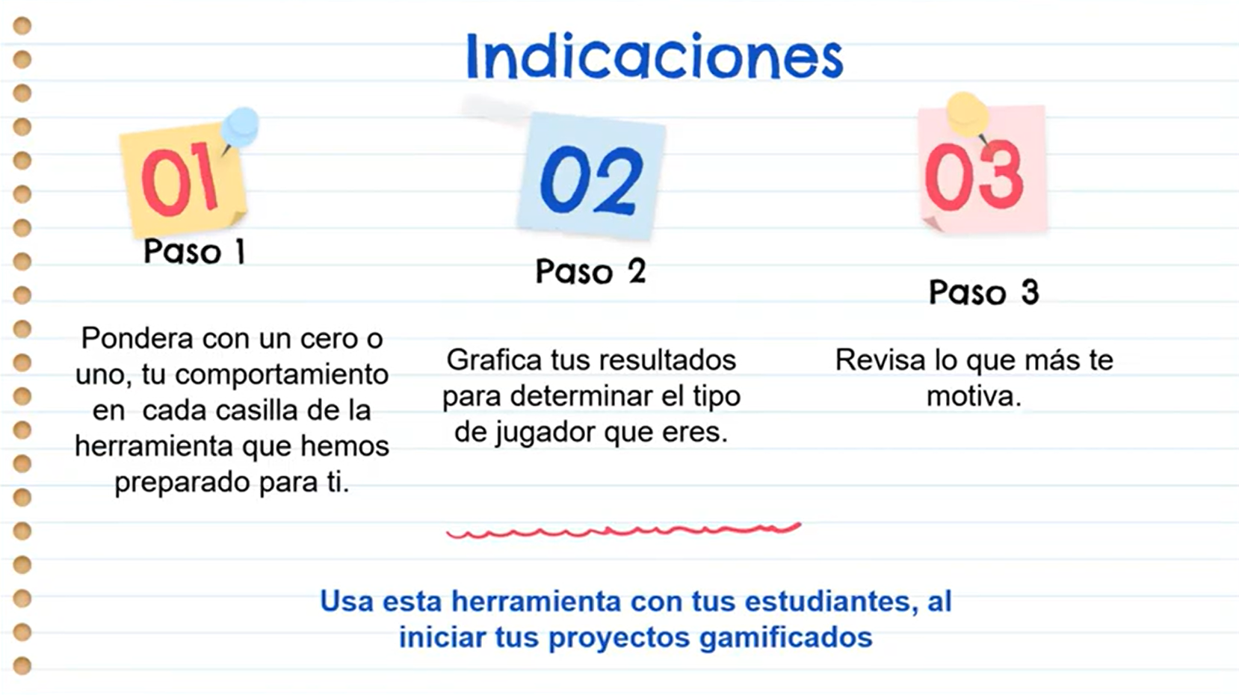

Paso 2 Resultado
Paso 2: Une los CEROS con líneas paralelas a los ejes para construir un cuadro como en el gráfico de ejemplo.
 |  |  |  |  |  |  |  |  |  | (A)
 |  |  |  |  |  |  |  |  |  | 9
 |  |  |  |  |  |  |  |  |  | 8 |  |  |  |  |  |  |  |  |  | Gráfico de ejemplo.
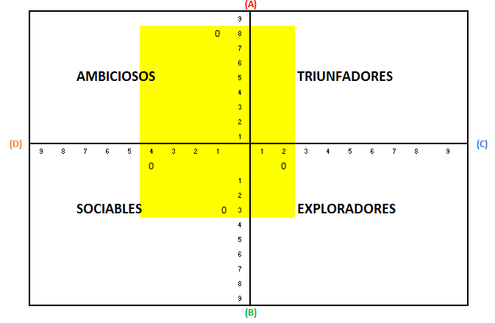
 |  |  |  |  |  |  |  |  |  | 7
 |  |  |  |  |  |  |  |  |  | 6
 |  |  | AMBICIOSOS |  |  |  |  |  |  | 5 |  |  | TRIUNFADORES
 |  |  |  |  |  |  |  |  |  | 4
 |  |  |  |  |  |  |  |  |  | 3
 |  |  |  |  |  |  |  |  |  | 2
(D) |  |  |  |  |  |  |  |  |  | 1 |  |  |  |  |  |  |  |  | (C)
 | 9 | 8 | 7 | 6 | 5 | 4 | 3 | 2 | 1 |  | 1 | 2 | 3 | 4 | 5 | 6 | 8 | 9

 |  |  |  |  |  |  |  |  |  | 1
 |  |  |  |  |  |  |  |  |  | 2
 |  |  | SOCIABLES |  |  |  |  |  |  | 3 |  |  | EXPLORADORES
 |  |  |  |  |  |  |  |  |  | 4
 |  |  |  |  |  |  |  |  |  | 5
 |  |  |  |  |  |  |  |  |  | 6
 |  |  |  |  |  |  |  |  |  | 7
 |  |  |  |  |  |  |  |  |  | 8
 |  |  |  |  |  |  |  |  |  | 9
 |  |  |  |  |  |  |  |  |  | (B)

 | Según Bartle, existen motivaciones particulares cuando “juegas” y formas de retener a los jugadores según su perfil.

 | Paso 3: Identificar que le motiva de acuerdo a los resultados. Haz clic aquí para ver los detalles

